Ruta PT
Derechos Reservados © 2021 Miguel Angel Calderón Arreola

Muestreo
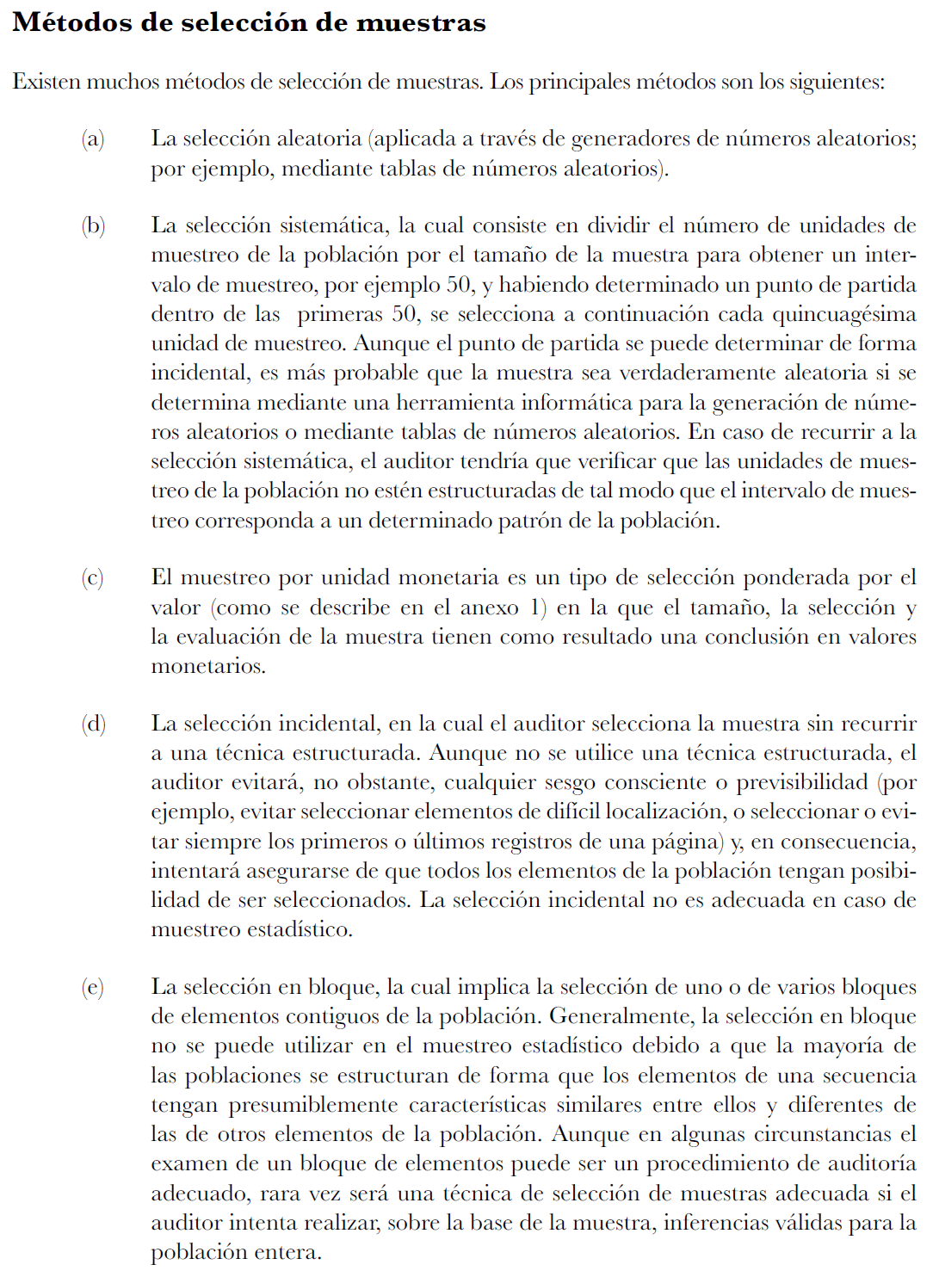
Métodos de Selección de Muestras

 | Estadístico
 | Presenta las siguientes carácterísticas: (i) selección aleatoria de los elementos de la muestra; y (ii) aplicación de la teoría de la probabilidad para evaluar los resultados de la muestra, incluyendo la medición del riesgo de muestreo.

 | No Estadístico
Muestreo en Auditoría | Es aquél que no presenta las 2 características del muestreo estadístico.
 | Los métodos de selección de muestras según el muestreo no estadístico son:
 | • Selección aleatoria
 | • Selección sistemática
 | • Muestreo por unidad monetaria
 | • Selección incidental
 | • Selección en bloque

Las definiciones del muestreo NO Estadistico se incluyen en la gráfica de la derecha.

